Zarade
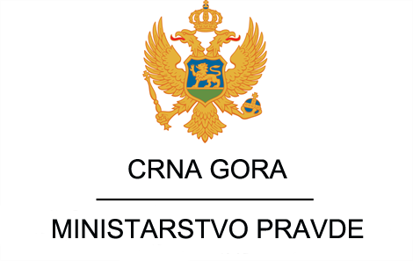

 | Spisak javnih funkcionera Ministarstva pravde i njihove zarade za period Januar - Decembar 2020.g

Ime I prezime | Zvanje | Neto zarade
 |  | Januar | Februar | Mart | April | Maj | Jun | Jul | Avgust | Septembar | Oktobar | Novembar | Decembar

Nada Stanišić | Sekretar Ministarstva pravde | 1,276.03 € | 1,276.03 € | 1,276.03 € | 1,276.03 € | 1,276.03 € | 1,388.59 € | 1,276.03 €
Marijana Laković Drašković | Generalna direktorka Direktorata za organizaciju pravosuđa, krivično zakonodavstvo i nadzor | 1,116.53 € | 1,116.53 € | 1,116.53 € | 1,116.53 € | 1,116.53 € | 1,229.09 € | 1,116.53 €
Ibrahim Smailović | Direktor direktorata za građansko Zakonodavstvo i nadzor | 1,062.58 € | 1,062.58 € | 1,062.58 € | 1,062.58 € | 1,062.58 € | 1,175.14 € | 1,062.58 €
Nataša Radonjić | Generalna direktorka Direktorata za izvršenje krivičnih sankcija | 1,069.61 € | 1,069.61 € | 1,069.61 € | 1,069.61 € | 1,069.61 € | 1,182.17 € | 1,069.61 €
Nikola Šaranović | Direktor direktorata za međunarodnu pravosudnu saradnju i projekte | 1,062.58 € | 1,062.58 € | 1,062.58 € | 1,062.58 € | 1,062.58 € | 128.31 € | 0.00 €
Darko Kovačević | Direktor direktorata za informaciono komunikacione tehnologije pravosuđa i bezbjednost podataka | 1,062.58 € | 1,062.58 € | 1,062.58 € | 1,062.58 € | 1,062.58 € | 1,155.90 € | 1,062.58 €

